상품제안서
타포린 자수 토트백 PE | 상품코드: F30258

 |  |  |  |  |  |  | 02-412-0044 | www.easy1.co.kr
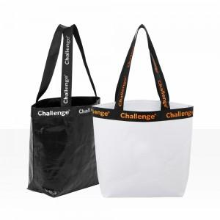

【상세/제작정보】 | 1박스 : 100개 택배비 : 6000원 별도

【인쇄/포장옵션】 | 실크 / OPP(비닐)

【공급단가】 | 수량 | 300~ | 500~ | 1,000~ | 3,000~ | 5,000~
*VAT별도 | 단가 | 4,370원 | 4,300원 | 4,200원 | 4,090원 | 4,020원

【상품 URL】 | http://www.easy1.co.kr/src/goods_detail.php?gdno=30258

